1.IDENTIFICACION
INFORMACIÓN GENERAL |  | INFORMACIÓN DEL ESTUDIO RESPECTIVO
 |  | NODO NÚMERO |  |  |  |  | 33144
 |  | INFORME NÚMERO |  |  |  |  | 1172
CONTRATISTA | UNIÓN TEMPORAL MOVILIDAD 2014 | ORDEN DE TRABAJO No. |  |  |  |  | PROGRAMACION BASICA
 |  | FECHA DE LA ORDEN DE TRABAJO |  |  |  |  | -
 |  | FECHA DE LA TOMA DE INFORMACIÓN |  |  |  |  | 190714
 |  | DÌA DE LA SEMANA
OBJETO DEL CONTRATO | REALIZAR LA TOMA DE INFORMACIÓN DE CAMPO, COMO INSUMO DEL PROGRAMA DE MONITOREO, SEGUIMIENTO Y PLANEACIÓN DEL TRÁNSITO Y EL TRANSPORTE DE BOGOTA D.C | TIPO DE ESTUDIO |  |  |  |  | VOLÚMENES POR TIPO DE VEHÍCULO
 |  | NOMBRE DEL ARCHIVO |  |  |  |  | 33144_AK_86_X_AC_43_S_140719_VOL.xlsx
 |  | CÓDIGO DEL ESTUDIO |  |  |  |  | VOL
 |  | LUGAR DE LA TOMA DE INFORMACIÓN
NÚMERO DE CONTRATO | 2072-2013 | COORDENADA X |  |  |  |  | LONGITUD
 |  | COORDENADA Y |  |  |  |  | LATITUD

FECHA DE INICIO DEL CONTRATO | 22-01-2014 | PROFESIONALES RESPONSABLES
 |  | CONSULTOR (DIRECTOR) |  |  |  |  | ING. MSC. SANDRA LUCIA NAVAS TEQUIA
 |  | CONSULTOR (COORDINADOR GENERAL) |  |  |  |  | ING. MSC. LUIS FERNANDO RUBIANO BARRERO
INTERVENTORÍA | UNIVERSIDAD NACIONAL DE COLOMBIA | CONSULTOR (EXPERTO EN TRÁNSITO Y TRANSPORTE) |  |  |  |  | ING. ESP. DIANA PAOLA PARADA
 |  | CONSULTOR (ING ANÀLISIS) |  |  |  |  | ING. GONZALO LOPEZ
 |  | INTERVENTORÍA (DIRECTOR) |  |  |  |  | ING. MSC. ARTURO ZARATE
 |  | INTERVENTORÍA (ESPECIALISTA) |  |  |  |  | ING. MSC. WILLIAM CASTRO
 |  | INTERVENTORÍA (RESIDENTE) |  |  |  |  | ING. JOSÉ EDWIN TORRES
OBJETO DEL CONTRATO | INTERVENTORÍA TÉCNICA, ADMINISTRATIVA Y FINANCIERA PARA LA TOMA DE INFORMACIÓN DE CAMPO COMO INSUMO DEL PROGRAMA DE MONITOREO, SEGUIMIENTO Y PLANEACIÓN DEL TRÁNSITO Y TRANSPORTE DE BOGOTÁ D.C. | SUPERVISOR SECRETARIA MOVILIDAD |  |  |  |  | ING. FABIAN GONZALEZ

 |  | VERSIONES DEL ESTUDIO
 |  | NÚMERO |  | FECHA | OBSERVACIONES
NÚMERO DE CONTRATO | 2072-2013 | Versión 0 |  | 24/07/14
 |  | Versión 0 |  | 28/07/14 | SE ATENDIERON OBSERVACIONES DE INTERVENTORÍA SEGÚN OFICIO FI-INT-CMTTUB14-377-14, SE DA RESPUESTA MEDIANTE OFICIO N° ICV-187-C- 674. Se revisó la información registrada para los movimientos, periodos y vehículos señalados, en la hoja 2. BASE para el movimiento 1 en el periodo de las 23:00 y las 16:00 horas para livianos y en el periodo de 14:45 horas para motos no se presenta suceso alguno que explique el porqué de la variación encontrada debido a que así se comportó el flujo vehicular durante la jornada, para el periodo de 06:30 horas en motos la variación se debe a las personas que se dirigen a sus lugares de trabajo o estudio en este medio de transporte. Para el movimiento 2 en el periodo de las 22:45 y 10:45 horas para livianos no se evidencia una causa que explique el por qué la variación de volumen vehicular, se atribuye a un comportamiento normal ya que así se comportó durante toda la jornada. En el periodo de las 07:45 y 08:00 horas para motos no existe variación respecto a lo aforado en campo, sin embargo se puede evidenciar que en el periodo de las 06:00 a 08:00 horas se presenta un incremento en el volumen de motos por personas que se dirigen a sus lugares de trabajo o estudio en estetipo de vehículo. Para el movimiento 3 en el periodo de las 02:45 horas en livianos no existe variación respecto a lo aforado en campo, para motos en el periodo de las 06:15 y 07:15 horas no existe variación respecto a lo aforado en campo, sin embargo se evidencia que en el periodo de las 06:00 a 07:30 aumenta el volumen de motos debido a las personas que se dirigen a sus lugares de trabajo o estudio en este tipo de transporte, en el periodo de las 09:30 y 17:15 no se presenta suceso alguno que explique el porqué de la variación encontrada. En el movimiento 4 para el periodo de las 17:45 horas el incremento en el volumen de motos se debe a las personas que regresan a casa en este tipo de vehículo. Para el periodo de las 22:30 horas no existe variación respecto a lo aforado e
 |  | Versión 1
FECHA DE INICIO DEL CONTRATO | 21-01-2014 | Versión 2

 |  | DESCRIPCIÓN DE LA TOMA DE INFORMACIÓN
 |  | TIPO DE VEHÍCULO | FACTOR DE EQUIVALENCIA | MOVIMIENTOS AFORADOS |  |  | No. DE PERÍODOS | HORA
ESQUEMA |  |  |  | ACCESO | LENTA | RÁPIDA | HORARIO DEL PERÍODO No. 1 | 22:00-06:00
 |  | L | 1 | NORTE | 1 | 1B | HORARIO DEL PERÍODO No. 2 | 06:00-14:00
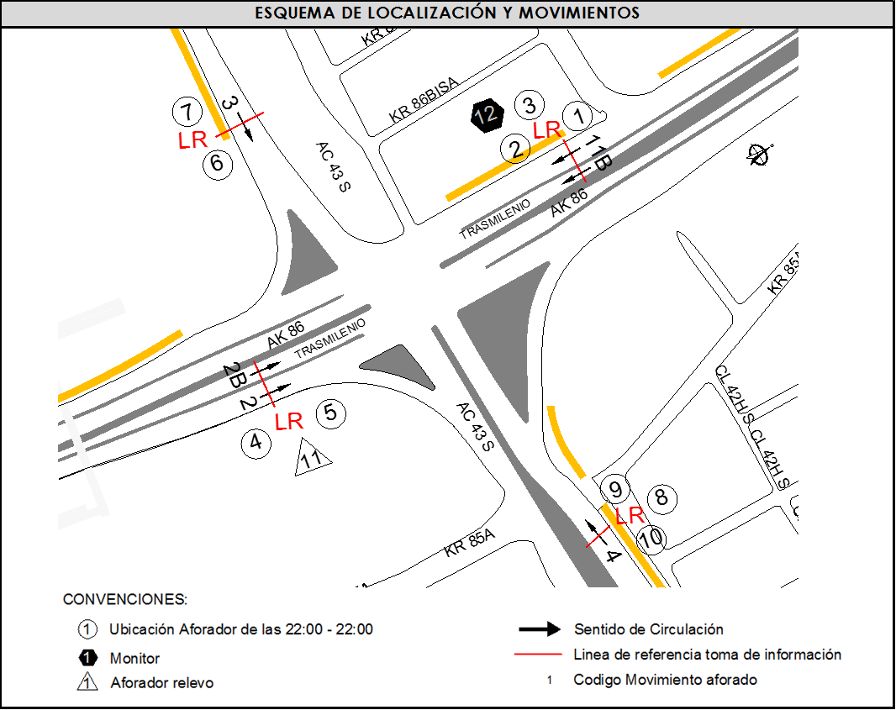
 |  | C | 2 | SUR | 2 | 2B | HORARIO DEL PERÍODO No. 3 | 14:00-22:00
 |  |  |  | OESTE | 3 |  | No. DE HORAS TOMADAS | 24
 |  | BT | 2 | ESTE | 4 |  | HORARIO DE LA TOMA DE INFORMACIÓN | 22:00-22:00
 |  | B | 2 |  |  |  | No. DE EQUIPOS UTILIZADOS | 12
 |  |  |  | OBSERVACIONES DE LA TOMA DE INFORMACIÒN
 |  | AL | 2 | OBSERVACION |  |  |  |  | ACCESO
 |  | AT | 2.5 | PARA EL MOVIMIENTO 2 EN EL PERIODO DE 05:00-06:00 HORAS SE EVIDENCIA VARIACIÓN EN EL VOLUMEN VEHICULAR EN GENERAL SIN UNA CAUSA APARENTE EN EL PUNTO DE AFORO. |  |  |  |  | SUR
 |  | BA | 2.5
 |  | ESP | 2 | DURANTE LA TOMA DE INFORMACIÓN SE PRESENTA LLUVIA EN EL PERIODO DE 04:15-05:00 HORAS. |  |  |  |  | TODOS
 |  | INT | 2 | PARA EL MOVIMIENTO 3 EN EL PERIODO DE 14:15-14:30 SE PRESENTA PASO DE MAQUINARIA PESADA POR LO CUAL DISMINUYE EL FLUJO VEHICULAR EN GENERAL. |  |  |  |  | OESTE
 |  | C2P | 2.5
 |  | C2G | 2.5 | DURANTE LA TOMA DE INFORMACIÓN EN EL MOVIMIENTO 4 SE PRESENTA CONGESTIÓN VEHICULAR EN LOS PERIODOS DE 12:07-14:00, 15:15-15:52, 16:00-16:15, 16:50-17:15, 18:00-19:00, 19:30-19:45 Y DE 20:15-21:15 HORAS. |  |  |  |  | ESTE
 |  | C3-C4 | 2.5
 |  | C5 | 2.5
 |  | >C5 | 2.5
 |  | M | 0.5
 |  | BIC | 0.3

 |  | ANALISIS PUNTUAL
 |  | LA INTERSECCIÓN DE LA AVENIDA CARRERA 86 (AVENIDA CIUDAD DE CALI) CON LA AVENIDA CALLE 43 SUR (AVENIDA VILLAVICENCIO), SE ENCUENTRA UBICADA EN SUROESTE DE LA CIUDAD. EN LA LOCALIDAD KENNEDY. LA AVENIDA CIUDAD DE CALI CUENTA CON CUATRO CALZADAS Y PERMITE LA CIRCULACIÓN NORTE-SUR Y VICEVERSA; LAS CALZADAS INTERNAS ESTÁN CONFORMADAS POR DOS CARRILES CADA UNA Y SON PARA USO EXCLUSIVO DEL SISTEMA DE TRANSMILENIO, LAS EXTERNAS SE CONFORMAN DE TRES CARRILES CADA UNA Y ES DE USO PARA TRÁFICO MIXTO. LA AVENIDA CALLE 43 SUR, ES UNA VÍA DE DOS CALZADAS CON SENTIDO DE CIRCULACIÓN ESTE-OESTE Y VICEVERSA, CADA CALZADA ESTÁ CONFORMADA TRES CARRILES Y PERMITE EL TRÁFICO MIXTO DE VEHÍCULOS; EL PASO DE ESTA VÍA ES A NIVEL DE LA AVENIDA CARRERA 86. EL VOLUMEN TOTAL AFORADO DURANTE EL DÍA FUE DE 117.037 VEHÍCULOS MIXTOS, COMPUESTOS DE LA SIGUIENTE MANERA: EL 51,6% CORRESPONDEN A VEHÍCULOS LIVIANOS, EL 30,6% MOTOS, EL 11,4% TRANSPORTE PÚBLICO COLECTIVO (COLECTIVOS, BUSETA / BUSETON, BUSES) Y EL 5,2% A VEHÍCULOS DE CARGA. LOS PERÍODOS DE MÁXIMA DEMANDA SE PRESENTAN ENTRE LAS 06:30 Y LAS 07:30 HORAS, Y ENTRE LAS 17:00 Y LAS 18:00 HORAS. LA HORA PICO TOTAL DE LA INTERSECCIÓN SE REGISTRA ENTRE LAS 06:30 Y LAS 07:30 HORAS, PERIODO EN EL QUE SE MOVILIZA UN TOTAL DE 7.014 VEHÍCULOS MIXTOS, DE LOS CUALES EL 37,6 % CORRESPONDE A VEHÍCULOS LIVIANOS, EL 44,8 % A MOTOS, EL 10,7 % A TRANSPORTE PUBLICO COLECTIVO Y MASIVO, EL 5,2% A CAMIONES Y FINALMENTE LAS BICICLETAS CON UNA PARTICIPACIÓN DEL 1,7%.

 |  | REGISTRO FOTOGRÁFICO
 |  | 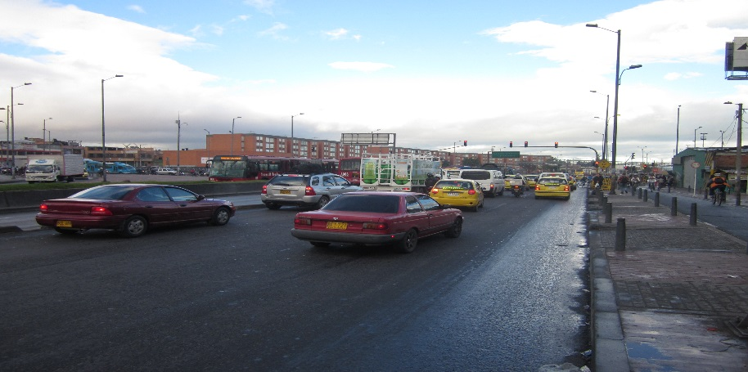 |  |  |  |  | 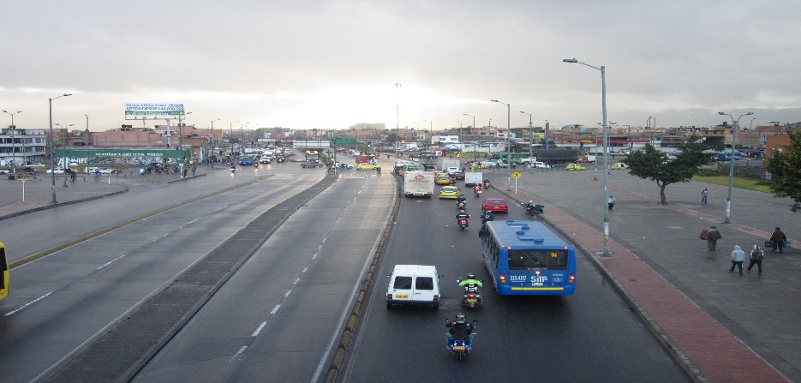

 |  | ACCESO NORTE |  |  |  |  | ACCESO SUR

 |  | 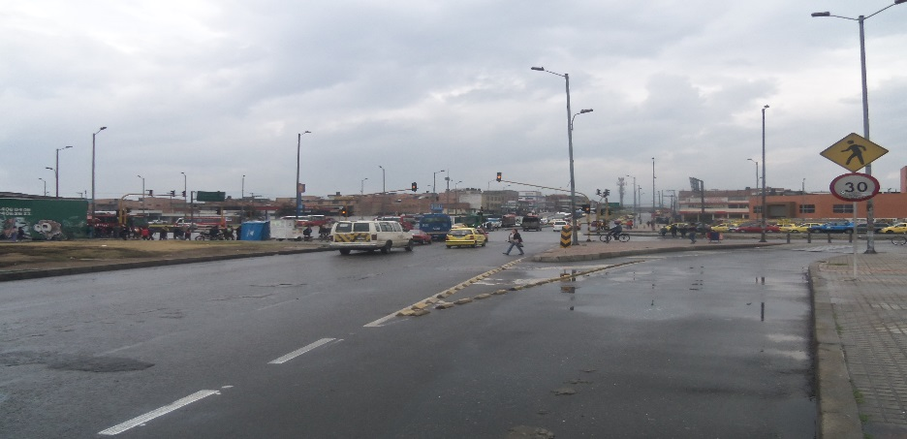 |  |  |  |  | 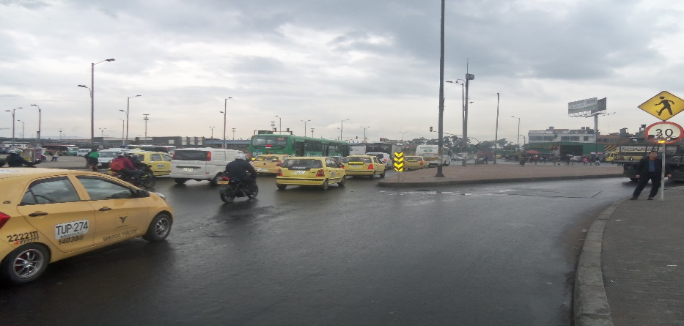

 |  | ACCESO OESTE |  |  |  |  | ACCESO ESTE

